Queue Breakdown
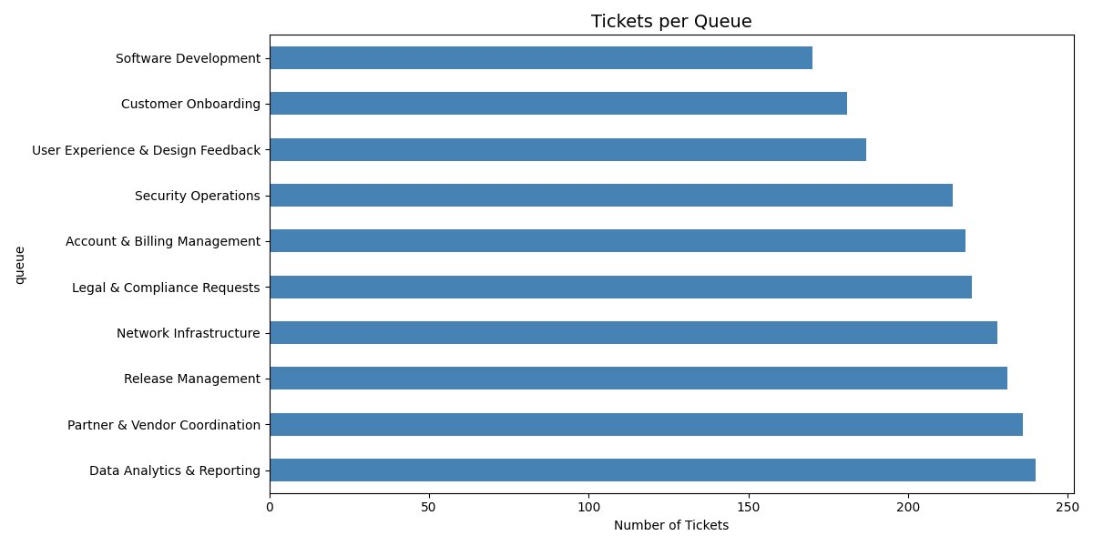
Queue | Ticket Count
Data Analytics & Reporting | 240
Partner & Vendor Coordination | 236
Release Management | 231
Network Infrastructure | 228
Legal & Compliance Requests | 220
Account & Billing Management | 218
Security Operations | 214
User Experience & Design Feedback | 187
Customer Onboarding | 181
Software Development | 170

Priority Breakdown
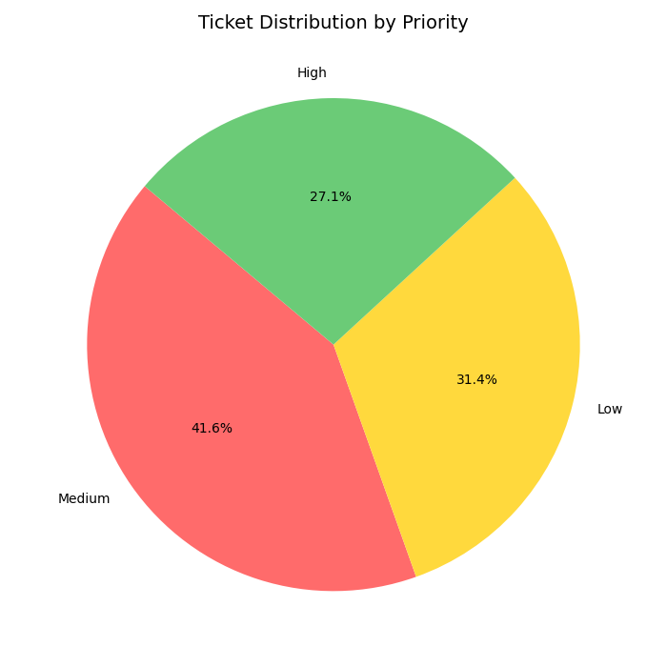
Priority | Ticket Count
Medium | 883
Low | 667
High | 575

Language Breakdown
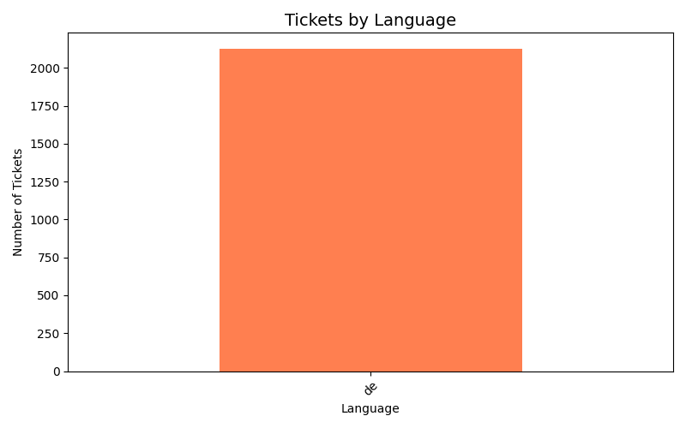
Language | Ticket Count
de | 2125

